爬虫网站范围
网站类别 | 网站名称 | 政府和发改委查询分开？ | 网址 | 信息范围
国家标准 | 国家标准 |  | http://std.samr.gov.cn | 关键字：'空调', '热泵', '新风', '数据中心', '机房', '节能改造', '建筑节能', '能效', '节能','精密空调', '机房空调', '热负荷管理', '多联机', '组合式空调箱'
行业门户 | V客暖通网-热泵 |  | http://www.vkhvacr.com/c/hotpump.html | 剔除小品牌资讯
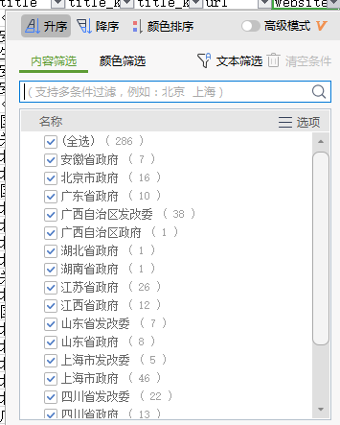
行业门户 | 产业在线-采暖供热 |  | http://www.chinaiol.com/News/Channel/22.html | 剔除小品牌资讯
行业门户 | 产业在线-中央空调 |  | http://www.chinaiol.com/News/Channel/21.html | 剔除小品牌资讯
行业门户 | 暖通家-产品 |  | https://www.hvacrhome.com/news/list.php?catid=8 | 剔除小品牌资讯
行业门户 | 暖通家-新闻 |  | https://www.hvacrhome.com/news/list.php?catid=4 | 剔除小品牌资讯
行业门户 | 数据中心节能技术委员会 |  | 微信公众号
行业门户 | IDC圈-IDC新闻 |  | http://news.idcquan.com/index6_1.shtml
行业门户 | IDC圈-IDC节能 |  | http://www.idcquan.com/tech/index_1.shtml
行业门户 | IDC圈-IDC设施 |  | http://dc.idcquan.com/index6_1.shtml
行业门户 | IDC圈-一周最HOT |  | http://zt.idcquan.com/zhoukan/1.shtml
行业门户 | IDC圈-IDC圈时评 |  | http://www.idcquan.com/review/1.shtml
行业门户 | 暖通空调 |  | http://www.hvacjournal.cn/Category_25/Index_1.aspx
行业门户 | 艾肯网-中央空调 |  | http://www.aircon.com.cn/
政策法规 | 安徽省发改委 | N |  | 包含政府网站关键字的信息
政策法规 | 安徽省政府 | N |  | 包含政府网站关键字的信息
政策法规 | 北京市发改委 | N |  | 包含政府网站关键字的信息
政策法规 | 北京市政府 | N |  | 包含政府网站关键字的信息
政策法规 | 广东省发改委 | N |  | 包含政府网站关键字的信息
政策法规 | 广东省政府 | N |  | 包含政府网站关键字的信息
政策法规 | 广西自治区发改委 | Y |  | 包含政府网站关键字的信息
政策法规 | 广西自治区政府 | Y |  | 包含政府网站关键字的信息
政策法规 | 湖北省发改委 | Y |  | 包含政府网站关键字的信息
政策法规 | 湖北省政府 | Y |  | 包含政府网站关键字的信息
政策法规 | 湖南省发改委 | N |  | 包含政府网站关键字的信息
政策法规 | 湖南省政府 | N |  | 包含政府网站关键字的信息
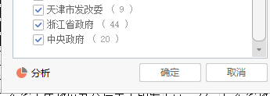
政策法规 | 江苏省发改委 | N |  | 包含政府网站关键字的信息
政策法规 | 江苏省政府 | N |  | 包含政府网站关键字的信息
政策法规 | 江西省发改委 | N |  | 包含政府网站关键字的信息
政策法规 | 江西省政府 | N |  | 包含政府网站关键字的信息
政策法规 | 山东省发改委 | Y |  | 包含政府网站关键字的信息
政策法规 | 山东省政府 | Y |  | 包含政府网站关键字的信息
政策法规 | 上海市发改委 | Y |  | 包含政府网站关键字的信息
政策法规 | 上海市政府 | Y |  | 包含政府网站关键字的信息
政策法规 | 四川省发改委 | Y |  | 包含政府网站关键字的信息
政策法规 | 四川省政府 | Y |  | 包含政府网站关键字的信息
政策法规 | 天津市发改委 | Y |  | 包含政府网站关键字的信息
政策法规 | 天津市政府 | Y |  | 包含政府网站关键字的信息
政策法规 | 浙江省发改委 | N |  | 包含政府网站关键字的信息
政策法规 | 浙江省政府 | N |  | 包含政府网站关键字的信息
政策法规 | 中央政府 |  |  | 包含政府网站关键字的信息
政策法规 | 国家发改委 |  |  | 包含政府网站关键字的信息
政策法规 | 重庆市发改委 | N |  | 包含政府网站关键字的信息
政策法规 | 重庆市政府 | N |  | 包含政府网站关键字的信息

excel action
1. 列排序
website_type | website | brand | big_brand | small_brand | product | project | province | keywords | created_date | url | title | content | duplicate? | 数据中心类包含kw？ | 政策类标题列含有kw？

2. 自定义排序
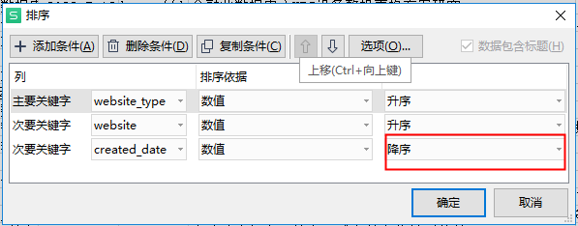

3. 判断标题是否重复
在"duplicate?"列输入公式 | =COUNTIF($L$2:L3,L3) | 删除值大于等于2的行

4. 资讯类处理
4.1 处理brand和small_brand列=“生能”
判断brand=生能是否为政策信息，判断规则为：keywords列有“生能”，则brand和small_brand值不变，否则brand和small_brand列需修改为null

4.2 处理brand和small_brand列=“新科”或者“英特”
brand和small_brand=“新科”或者“英特”，keywords列有“新科”或“英特”则值不变，否则改为null

4.3 数据中心类信息
4.3.1 判断是否保留
在“数据中心类包含kw？”输入公式，其他行“不在本列判断范围” | =IF(OR(OR(ISNUMBER(SEARCH({"PUE","耗能","节能","能耗"},Q2))),OR(ISNUMBER(FIND({"国家标准","行业标准","团体标准","国标"},L2)))),"保留","删掉")

4.3 keywords列有经销商 零售商 旗舰店的行删掉

4.4 删除资讯类小品牌的行，保留大品牌和null行

5. 政策类处理
5.1 标题列含有kw？ |  | =IF(AND(COUNT(FIND({"绿色","低碳","减碳","降碳","碳中和","减排","双碳","零碳","空调","制冷","热泵","PUE","数据中心","采暖","供暖","新风机","热负荷管理","地热","煤改","清洁能源","能效","能耗","能源","节能","旧改","国家标准","标准","国标","循环发展","冷链","冷藏"},L365))>0,COUNT(FIND({"批复","公报","招标","中标","审查意见"},L365))=0),1,0)

